关系图
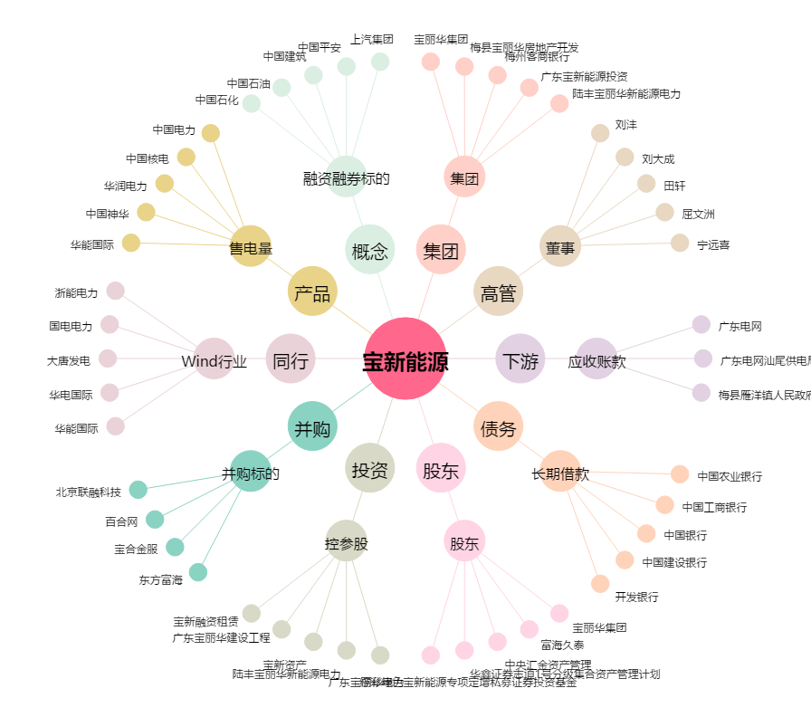
宝新能源[000690.SZ] - 关系概览图

